Закупка cronier-mac
Фото | Наименование | Цена | Кол-во | Сумма
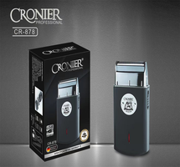 | CR-878 | 600.00 | 2 | 1,200.00
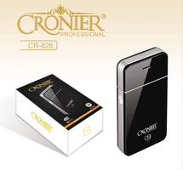 | CR-826 | 300.00 | 3 | 900.00
 | CR-9096 | 550.00 | 1 | 550.00
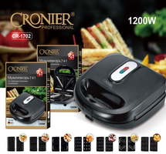 | CR-1702 | 2,100.00 | 2 | 4,200.00
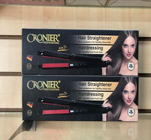 | CR-960 | 450.00 | 1 | 450.00
 | CR-9095 | 450.00 | 1 | 450.00
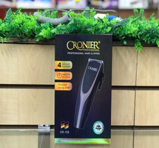 | CR-105 | 600.00 | 1 | 600.00
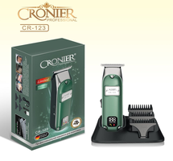 | CR-123 | 1,100.00 | 1 | 1,100.00
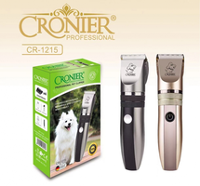 | CR-1215 | 300.00 | 1 | 300.00
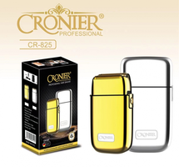 | CR-825 | 1,550.00 | 1 | 1,550.00
Итого: 10 позиций |  |  | 14 | 11,300.00

